Титульный лист
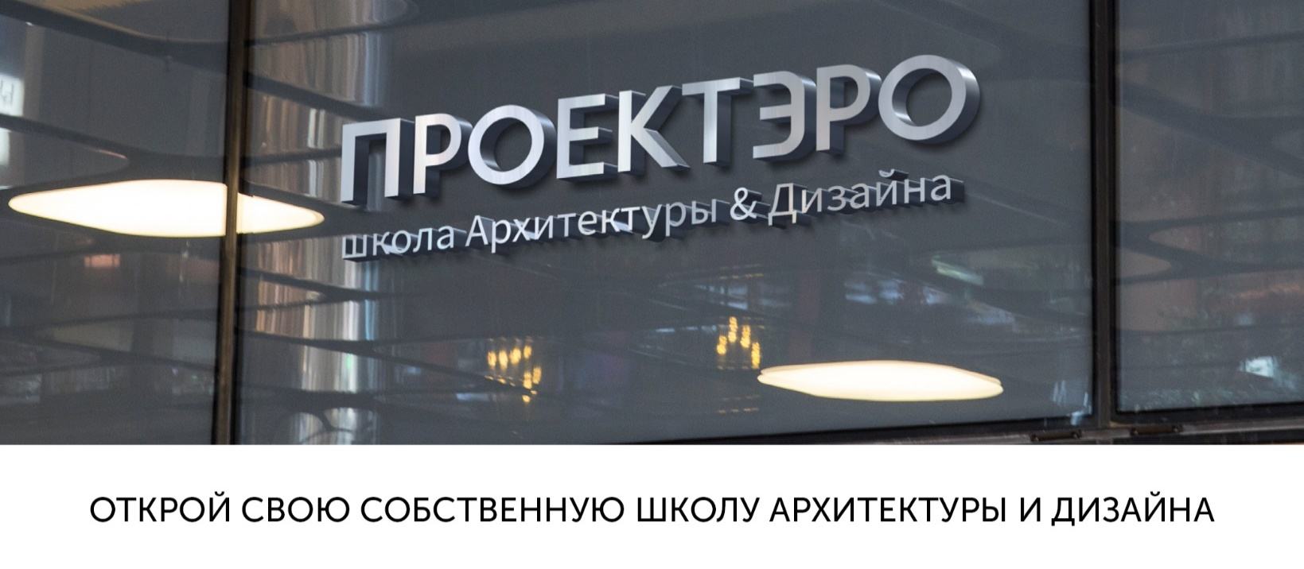

proektero.ru

ВЫБРАТЬ ФОРМАТ

Ввод данных
Выберите пакет | Детский

Стандартные курсы | Бонус
"Живопись" | "Коуч-сессии по профориентации "
"Архитектура"
"Fashion-дизайн"
"Электроника"
"Рисунок"
"Плэнер"
"Основы графического дизайна"
"Дизайн интерьера"
"Fashion иллюстрации"
"Графический дизайн"
"Академический рисунок"
РАССЧИТАТЬ

Затраты на запуск
ЗАТРАТЫ НА ЗАПУСК

 | Цена, руб. | Кол-во, шт. | Сумма, руб.
Расходы на проведение курсов:
"Живопись" | 10,000 ₽ | 1 | 10,000 ₽
"Архитектура" | 1,000 ₽ | 8 | 8,000 ₽
"Fashion-дизайн" | 2,000 ₽ | 1 | 2,000 ₽
ВЕРНУТЬСЯ
К ВЫБОРУ ФОРМАТА
"Электроника" | 1,500 ₽ | 8 | 12,000 ₽
"Рисунок" | 5,000 ₽ | 1 | 5,000 ₽
"Плэнер" | 1,500 ₽ | 1 | 1,500 ₽
"Основы графического дизайна" | 500 ₽ | 8 | 4,000 ₽
"Дизайн интерьера" | 0 ₽ | 1 | 0 ₽
"Fashion иллюстрации" | 0 ₽ | 1 | 0 ₽
"Графический дизайн" | 0 ₽ | 4 | 0 ₽
"Академический рисунок" | 0 ₽ | 8 | 0 ₽
Компьютеры для "Дизайн интерьера" и "Графический дизайн" | 0 ₽ | 4 | 0 ₽
Аренда помещения | 27,000 ₽
Маркетинговые расходы | 15,000 ₽
ФИНАНСОВАЯ МОДЕЛЬ
Обстройство рабочего пространства | 135,000 ₽
Паушальный взнос | 280,000 ₽
ИТОГО с учетом паушального взноса: |  |  | 499,500 ₽

Финансовая модель
ФИНАНСОВАЯ МОДЕЛЬ

месяц | январь | февраль | март | апрель | май | июнь | июль | август | сентябрь | октябрь | ноябрь | декабрь
Выручка | 145,600 | 251,200 | 356,800 | 462,400 | 462,400 | 172,000 | 40,000 | 40,000 | 462,400 | 462,400 | 462,400 | 462,400
"Живопись" | 17,600 | 35,200 | 52,800 | 70,400 | 70,400 |  |  |  | 70,400 | 70,400 | 70,400 | 70,400
"Архитектура" | 17,600 | 35,200 | 52,800 | 70,400 | 70,400 |  |  |  | 70,400 | 70,400 | 70,400 | 70,400
"Fashion-дизайн" | 17,600 | 35,200 | 52,800 | 70,400 | 70,400 |  |  |  | 70,400 | 70,400 | 70,400 | 70,400
"Электроника" | 17,600 | 35,200 | 52,800 | 70,400 | 70,400 |  |  |  | 70,400 | 70,400 | 70,400 | 70,400
"Рисунок" | 17,600 | 35,200 | 52,800 | 70,400 | 70,400 |  |  |  | 70,400 | 70,400 | 70,400 | 70,400
"Основы графического дизайна" | 17,600 | 35,200 | 52,800 | 70,400 | 70,400 |  |  |  | 70,400 | 70,400 | 70,400 | 70,400
"Плэнер" |  |  |  |  |  | 132,000

Индивидуальные занятия | 40,000 | 40,000 | 40,000 | 40,000 | 40,000 | 40,000 | 40,000 | 40,000 | 40,000 | 40,000 | 40,000 | 40,000
"Дизайн интерьера" | 0 | 0 | 0 | 0 | 0 |  |  |  | 0 | 0 | 0 | 0
"Fashion иллюстрации" | 0 | 0 | 0 | 0 | 0 |  |  |  | 0 | 0 | 0 | 0
"Графический дизайн" | 0 | 0 | 0 | 0 | 0 |  |  |  | 0 | 0 | 0 | 0
"Академический рисунок" | 0 | 0 | 0 | 0 | 0 |  |  |  | 0 | 0 | 0 | 0
Расходы | -97,800 | -111,100 | -124,400 | -141,200 | -141,200 | -76,400 | -76,400 | -76,400 | -141,200 | -141,200 | -141,200 | -141,200
Аренда помещения | -27,000 | -27,000 | -27,000 | -27,000 | -27,000 | -27,000 | -27,000 | -27,000 | -27,000 | -27,000 | -27,000 | -27,000
Маркетинговые расходы | -10,000 | -5,000
Обслуживание офиса (охрана, уборка и т.д.) | -10,000 | -10,000 | -10,000 | -10,000 | -10,000 | -10,000 | -10,000 | -10,000 | -10,000 | -10,000 | -10,000 | -10,000
Расходы на занятия | -3,000 | -4,500 | -6,000 | -6,000 | -6,000 | -6,000 | -6,000 | -6,000 | -6,000 | -6,000 | -6,000 | -6,000
Заработная плата | -47,800 | -64,600 | -81,400 | -98,200 | -98,200 | -33,400 | -33,400 | -33,400 | -98,200 | -98,200 | -98,200 | -98,200
- Администратор | -15,000 | -15,000 | -15,000 | -15,000 | -15,000 | -15,000 | -15,000 | -15,000 | -15,000 | -15,000 | -15,000 | -15,000
- Курсы детские | -16,800 | -33,600 | -50,400 | -67,200 | -67,200 | -2,400 | -2,400 | -2,400 | -67,200 | -67,200 | -67,200 | -67,200
- Курсы взрослые | 0 | 0 | 0 | 0 | 0 |  |  |  | 0 | 0 | 0 | 0
- Индивидуальные занятия | -16,000 | -16,000 | -16,000 | -16,000 | -16,000 | -16,000 | -16,000 | -16,000 | -16,000 | -16,000 | -16,000 | -16,000
Прибыль | 47,800 | 140,100 | 232,400 | 321,200 | 321,200 | 95,600 | -36,400 | -36,400 | 321,200 | 321,200 | 321,200 | 321,200
Роялти |  | -12,560 | -17,840 | -23,120 | -23,120 | -8,600 | -10,000 | -10,000 | -23,120 | -23,120 | -23,120 | -23,120
Налоги | -8,736 | -15,072 | -21,408 | -27,744 | -27,744 | -10,320 | -2,400 | -2,400 | -27,744 | -27,744 | -27,744 | -27,744
Чистая прибыль | 39,064 | 112,468 | 193,152 | 270,336 | 270,336 | 76,680 | -48,800 | -48,800 | 270,336 | 270,336 | 270,336 | 270,336
Чистая прибыль нарастающим итогом | 39,064 | 151,532 | 344,684 | 615,020 | 885,356 | 962,036 | 913,236 | 864,436 | 1,134,772 | 1,405,108 | 1,675,444 | 1,945,780
Окупаемость инвестиций | -460,436 | -347,968 | -154,816 | 115,520 | 385,856 | 462,536 | 413,736 | 364,936 | 635,272 | 905,608 | 1,175,944 | 1,446,280

Пояснение
 | Курсы детские | Курсы взрослые | Инд.занятия | Плэнер
Ставка преподавателя | 1,200 | 1,500 | 1,000 | 1,200 | руб./занятие
Стоимость занятия | 1,100 | 1,800 | 2,500 | 1,375 | руб./занятие
Количество занятий в месяц | 8 | 8 | 8 | 6 | занятий
Максимальное количество учеников в группе | 8 | 8 | 1 | 8 | учащихся
Расходные материалы | 750 |  |  |  | руб./занятие
Аренда офиса за кв.м. | 600 |  |  |  | руб. за кв.м.
Необходимая площадь помещения | 45 |  |  |  | кв.м.

ВЕРНУТЬСЯ
К ВЫБОРУ ФОРМАТА
ВЕРНУТСЯ К
ЗАТРАТАМ НА ЗАПУСК

